PLan de Calidad
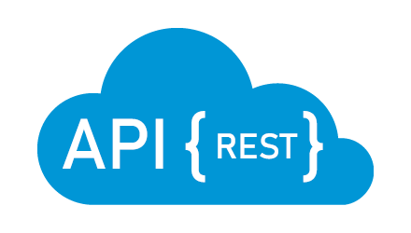

Area | Célula | Responsable Calidad | Plan de Calidad | Descripción de la Necesidad | Alcance | Fuera de Alcance | Estrategia | Cronograma | Prerrequisitos | Otros tipos de pruebas | Supuestos
Sofka U | Los Calidosos | Juan David Cardona | General | Las APIs de Reqres, Jsonplaceholder y PokeAPI son herramientas importantes para el desarrollo de aplicaciones web y móviles, ya que proporcionan datos y funcionalidades esenciales para muchos proyectos. Sin embargo, para asegurar que estas APIs funcionen de manera correcta y coherente con lo que se espera de ellas, es importante llevar a cabo un plan de pruebas adecuado. | Hace parte del alcance: -Para la API de reqres *Verificar que se pueda hacer login con un email existente. *Verificar que no permita hacer login de un email no registrado. -Para la Api de JsonPlaceHolder *Verficiar que se pueda agregar una nueva foto en un album existente. *Verificar que no permita agregar fotos en un album no registrado. -Para la Api de Pokemon *Verificar que me permita listar los pokemones de la generacion 1 de manera correcta. *Verificar que me permita listar los pokemones de la generacion 2 de manera correcta. | -Pruebas de funcionalidades que no están directamente relacionadas con el proceso de compra de tiquetes, como la funcionalidad de búsqueda de vuelos o la información de vuelos pasados. -Las pruebas de dispositivos móviles. -Los factores no funcionales como el rendimiento, la seguridad informática, la usabilidad, la escalabilidad. -Todo aquello que no este definido dentro del alcance. | 1. Identificar los escenarios más comunes que permitan dan cobertura al alcance definido. 2. Crear escenarios para probar cada uno de estos servicios con diferentes combinaciones de parámetros. 3. Verificar la capacidad del servicio para manejar casos de error, como entradas incorrectas o faltantes. 4. Utilizar herramientas de automatización de pruebas para ejecutar los escenarios de prueba creados y validar que los resultados obtenidos sean los esperados. | Las actividades comprometidas durante el alcance se realizaran entre los dias 23y 24 de Marzo de 2023. | 1. Acceso al servicio: Se requiere tener acceso a los servicios REST para poder realizar pruebas. 2. Herramientas de prueba: intellij correctamente configurado con las dependencias y librerias necesarias. | - Pruebas de rendimiento - Pruebas de carga y estres - Pruebas de seguridad | 1. Se parte del supuesto que las funcionalidades de los servicios REST esten disponibles a la hora de realizar las pruebas.

